first_sheet
2019-03-10 | 4515
2019-03-12 | 335
2019-03-14 | 92
2019-03-16 | 116
2019-03-18 | 72
2019-03-20 | 37
2019-03-22 | 17
2019-03-24 | 60
2019-03-26 | 32
2019-03-28 | 42
2019-03-30 | 52
2019-04-02 | 38
2019-04-04 | 24
2019-04-06 | 23
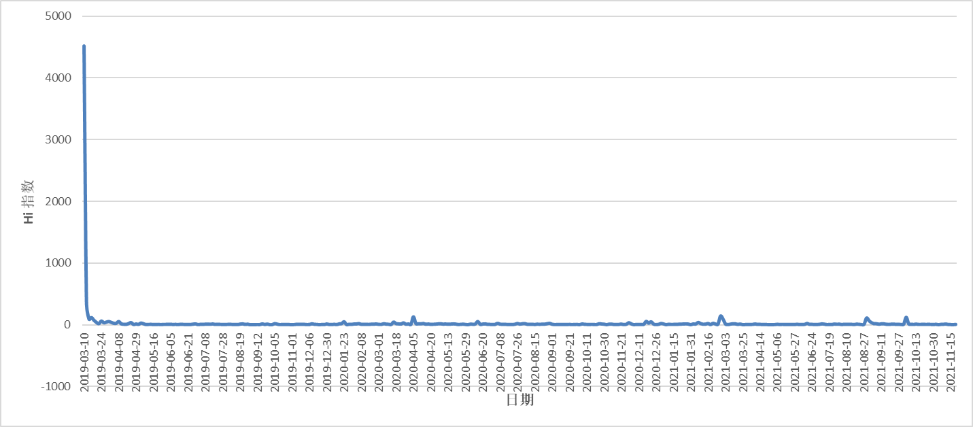
2019-04-08 | 52
2019-04-10 | 15
2019-04-14 | 8
2019-04-18 | 6
2019-04-20 | 19
2019-04-24 | 35
2019-04-26 | 4
2019-04-29 | 12
2019-05-01 | 6
2019-05-03 | 27
2019-05-06 | 16
2019-05-09 | 3
2019-05-11 | 5
2019-05-14 | 6
2019-05-16 | 4
2019-05-18 | 3
2019-05-21 | 6
2019-05-23 | 2
2019-05-25 | 5
2019-05-29 | 5
2019-06-01 | 6
2019-06-05 | 7
2019-06-07 | 4
2019-06-09 | 6
2019-06-11 | 2
2019-06-14 | 8
2019-06-16 | 6
2019-06-19 | 3
2019-06-21 | 5
2019-06-23 | 4
2019-06-25 | 9
2019-06-27 | 14
2019-07-01 | 2
2019-07-03 | 7
2019-07-05 | 6
2019-07-08 | 9
2019-07-11 | 10
2019-07-13 | 8
2019-07-15 | 12
2019-07-19 | 5
2019-07-23 | 8
2019-07-25 | 6
2019-07-28 | 4
2019-07-31 | 4
2019-08-03 | 6
2019-08-06 | 7
2019-08-08 | 4
2019-08-11 | 2
2019-08-15 | 2
2019-08-19 | 10
2019-08-22 | 14
2019-08-24 | 6
2019-08-26 | 9
2019-09-03 | 1
2019-09-05 | 2
2019-09-07 | 1
2019-09-12 | 3
2019-09-14 | 2
2019-09-16 | 14
2019-09-20 | 4
2019-09-23 | 11
2019-09-26 | 1
2019-10-03 | 2
2019-10-05 | 18
2019-10-09 | 10
2019-10-13 | 2
2019-10-18 | 4
2019-10-24 | 4
2019-10-26 | 2
2019-10-28 | 2
2019-11-01 | 1
2019-11-07 | 3
2019-11-09 | 8
2019-11-13 | 6
2019-11-16 | 6
2019-11-23 | 6
2019-11-26 | 2
2019-12-06 | 4
2019-12-08 | 15
2019-12-14 | 7
2019-12-16 | 5
2019-12-20 | 1
2019-12-22 | 4
2019-12-28 | 2
2019-12-30 | 12
2020-01-01 | 4
2020-01-03 | 2
2020-01-07 | 7
2020-01-17 | 3
2020-01-19 | 13
2020-01-21 | 17
2020-01-23 | 48
2020-01-26 | 2
2020-01-28 | 8
2020-01-30 | 6
2020-02-02 | 12
2020-02-04 | 12
2020-02-06 | 18
2020-02-08 | 6
2020-02-11 | 5
2020-02-13 | 8
2020-02-20 | 5
2020-02-22 | 9
2020-02-25 | 10
2020-02-28 | 11
2020-03-01 | 7
2020-03-03 | 5
2020-03-06 | 16
2020-03-08 | 10
2020-03-10 | 8
2020-03-13 | 3
2020-03-15 | 43
2020-03-18 | 18
2020-03-20 | 13
2020-03-22 | 11
2020-03-24 | 30
2020-03-27 | 8
2020-03-29 | 13
2020-04-03 | 5
2020-04-05 | 128
2020-04-07 | 18
2020-04-09 | 16
2020-04-11 | 14
2020-04-14 | 20
2020-04-16 | 8
2020-04-18 | 12
2020-04-20 | 6
2020-04-22 | 8
2020-04-29 | 10
2020-05-02 | 14
2020-05-04 | 16
2020-05-08 | 10
2020-05-10 | 11
2020-05-13 | 9
2020-05-16 | 10
2020-05-18 | 14
2020-05-20 | 11
2020-05-23 | 4
2020-05-25 | 6
2020-05-27 | 9
2020-05-29 | 5
2020-06-06 | 1
2020-06-08 | 10
2020-06-10 | 7
2020-06-12 | 11
2020-06-16 | 52
2020-06-18 | 5
2020-06-20 | 11
2020-06-22 | 14
2020-06-25 | 5
2020-06-29 | 5
2020-07-01 | 3
2020-07-03 | 5
2020-07-05 | 22
2020-07-08 | 9
2020-07-10 | 6
2020-07-12 | 7
2020-07-15 | 4
2020-07-19 | 4
2020-07-21 | 2
2020-07-24 | 8
2020-07-26 | 20
2020-08-01 | 10
2020-08-03 | 16
2020-08-06 | 18
2020-08-08 | 7
2020-08-10 | 8
2020-08-12 | 7
2020-08-15 | 4
2020-08-18 | 9
2020-08-20 | 7
2020-08-22 | 9
2020-08-25 | 9
2020-08-27 | 16
2020-08-30 | 23
2020-09-01 | 8
2020-09-05 | 2
2020-09-07 | 3
2020-09-10 | 3
2020-09-12 | 4
2020-09-15 | 4
2020-09-19 | 4
2020-09-21 | 6
2020-09-23 | 2
2020-09-25 | 4
2020-09-28 | 6
2020-10-04 | 1
2020-10-06 | 11
2020-10-09 | 8
2020-10-11 | 5
2020-10-14 | 4
2020-10-16 | 6
2020-10-20 | 4
2020-10-23 | 3
2020-10-26 | 17
2020-10-28 | 12
2020-10-30 | 9
2020-11-05 | 1
2020-11-07 | 9
2020-11-09 | 10
2020-11-13 | 4
2020-11-16 | 2
2020-11-18 | 5
2020-11-21 | 10
2020-11-23 | 2
2020-11-26 | 8
2020-11-28 | 32
2020-12-01 | 13
2020-12-06 | 1
2020-12-09 | 5
2020-12-11 | 4
2020-12-13 | 5
2020-12-15 | 6
2020-12-17 | 54
2020-12-19 | 26
2020-12-21 | 48
2020-12-23 | 10
2020-12-26 | 2
2020-12-28 | 6
2020-12-30 | 20
2021-01-02 | 13
2021-01-09 | 1
2021-01-11 | 7
2021-01-13 | 5
2021-01-15 | 5
2021-01-17 | 7
2021-01-19 | 8
2021-01-22 | 10
2021-01-24 | 12
2021-01-26 | 14
2021-01-28 | 11
2021-01-31 | 1
2021-02-02 | 13
2021-02-04 | 11
2021-02-06 | 37
2021-02-08 | 18
2021-02-11 | 8
2021-02-14 | 10
2021-02-16 | 20
2021-02-18 | 3
2021-02-20 | 23
2021-02-23 | 11
2021-02-25 | 9
2021-02-27 | 141
2021-03-01 | 94
2021-03-03 | 13
2021-03-07 | 3
2021-03-09 | 10
2021-03-12 | 16
2021-03-17 | 14
2021-03-19 | 6
2021-03-23 | 11
2021-03-25 | 1
2021-03-28 | 3
2021-03-30 | 5
2021-04-01 | 4
2021-04-04 | 6
2021-04-07 | 12
2021-04-10 | 5
2021-04-14 | 6
2021-04-16 | 3
2021-04-19 | 5
2021-04-22 | 2
2021-04-27 | 1
2021-04-30 | 1
2021-05-03 | 3
2021-05-06 | 7
2021-05-08 | 3
2021-05-13 | 6
2021-05-15 | 3
2021-05-18 | 4
2021-05-21 | 5
2021-05-23 | 3
2021-05-27 | 3
2021-05-29 | 8
2021-06-05 | 2
2021-06-09 | 3
2021-06-11 | 6
2021-06-14 | 20
2021-06-17 | 5
2021-06-24 | 6
2021-06-27 | 3
2021-06-29 | 3
2021-07-03 | 7
2021-07-06 | 14
2021-07-09 | 9
2021-07-17 | 2
2021-07-19 | 3
2021-07-21 | 3
2021-07-26 | 11
2021-07-28 | 8
2021-07-30 | 9
2021-08-04 | 3
2021-08-07 | 8
2021-08-10 | 6
2021-08-14 | 5
2021-08-16 | 6
2021-08-18 | 4
2021-08-20 | 10
2021-08-22 | 7
2021-08-25 | 2
2021-08-27 | 8
2021-08-29 | 109
2021-08-31 | 65
2021-09-02 | 33
2021-09-04 | 17
2021-09-06 | 16
2021-09-08 | 9
2021-09-11 | 15
2021-09-13 | 14
2021-09-16 | 8
2021-09-19 | 5
2021-09-21 | 9
2021-09-23 | 10
2021-09-25 | 5
2021-09-27 | 7
2021-09-29 | 4
2021-10-02 | 9
2021-10-04 | 120
2021-10-06 | 14
2021-10-08 | 8
2021-10-10 | 5
2021-10-13 | 10
2021-10-15 | 5
2021-10-17 | 5
2021-10-20 | 8
2021-10-22 | 5
2021-10-24 | 7
2021-10-27 | 5
2021-10-30 | 3
2021-11-01 | 7
2021-11-04 | 1
2021-11-06 | 6
2021-11-08 | 7
2021-11-10 | 11
2021-11-13 | 4
2021-11-15 | 2
2021-11-18 | 1
2021-11-20 | 5

